画面イメージ
U01PB001

 | ⦿ | 初回発行 |  | 〇 | 再発行
初回発行モードのみ
 | 請求年月設定
 |  | 請求年月 | 必須 |  |  |  |  | 📅

モードによって、どちらかが表示される。
 | 条件指定
 |  | 締切対象年月日 |  |  | 必須 | 📅 |  | ～ | 📅
再発行モードのみ
 |  | 請求年月 | 必須 |  |  |  |  | 📅

 |  | 保険種別 | 必須 |  |  |  |  | ▼

 |  | 都道府県 |  |  |  |  |  | ～

 |  | 施術所番号 |  |  |  |  |  | ～

 |  | 施術者番号 |  |  |  |  |  | ～

 |  |  |  |  | 発行 |  | 戻る

印字レイアウト
22
R01PB001
 | 【印字情報】 |  |  |  | 【データソート順】
 | 項目番号 | 項目名 | 詳細 | 備考 | ソート名 | 詳細 | 備考
1
23
 | 1 | 請求月 | ・初回発行モード：画面で入力した保存用「請求年月」 ・再発行モード：画面で指定した検索用「請求年月」 | 概要シート参照。 ※和暦で出力。 | ブロック | 対象の保険種別番号 → 対象の都道府県番号 → FACILITY_000.address_pref_tcd → PRACTITIONER_000.practitioner_number
 | 2 | 登録記号番号 | FACILITY_001.registered_symbol_number |  | ループセクション1 | RECEIPT_100.j_insurance_class_tcd → RECEIPT_100.facility_pref_number_tcd→ RECEIPT_100.insurer_number
2
 | 3 | 施術管理者名 | PRACTITIONER_000.last_name + " " + PRACTITIONER_000.first_name
24
 | 4 | 施術所名称 | FACILITY_000.facility_name
3
4
5
6
 | 5 | 組合員番号 | FACILITY_000.address_pref_tcd + " " + FACILITY_000.facility_number + " " + PRACTITIONER_000.practitioner_number | 施術所都道府県番号 + " " ＋ 施術所番号 + " " + 施術者番号
 | 6 | 保険者県番 | 「対象の保険者都道府県」 | 条件整理シート参照。
 | 7 | 保険者名 | INSURER_000.insurer_name
 | 8 | 保険者番号 | INSURER_000.insurer_number
 | 9 | 本人件数 | RECEIPT_100.j_head_family_class_tcd = 2 であるレセプトの件数 | 本人分のレセプト件数を集計する。
7
9
10
11
12
13
14
 | 10 | 本人費用額 | RECEIPT_100.j_head_family_class_tcd = 2 であるレセプトの RECEIPT_100.total_amountを合算したもの | 本人分のレセプト合計金額を集計する。
8
 | 11 | 家族件数 | RECEIPT_100.j_head_family_class_tcd = 6 であるレセプトの件数 | 家族分のレセプト件数を集計する。
 | 12 | 家族費用額 | RECEIPT_100.j_head_family_class_tcd = 6 であるレセプトの RECEIPT_100.total_amountを合算したもの | 家族分のレセプト合計金額を集計する。
 | 13 | 合計件数 | 項目番号「9」と項目番号「11」を合算したもの | 保険者ごとの件数合計。
 | 14 | 合計費用額 | 項目番号「10」と項目番号「12」を合算したもの | 保険者ごとの合計金額の合算値。
↑ 政令指定都市の実例（大阪市）
 | 15 | 本人合計件数 | 項目番号「9」の縦列を合算したもの
 | 16 | 本人合計費用額 | 項目番号「10」の縦列を合算したもの
 | 17 | 家族合計件数 | 項目番号「11」の縦列を合算したもの
 | 18 | 家族合計費用額 | 項目番号「12」の縦列を合算したもの
 | 19 | 総合計件数 | 項目番号「13」の縦列を合算したもの
 | 20 | 総合計費用額 | 項目番号「14」の縦列を合算したもの
 | 21 | 団体名 | ORGANIZATION_001.for_insurers_name
 | 22 | 特別療養 | 「特別療養」という固定文字。 | 条件整理シート参照。
 | 23 | 施術機関コード | FACILITY_010.operating_organization_code | 条件整理シート参照。
 | 24 | 帳票連番 | 表現は「1－1」。 左辺はブロックごとの連番、右辺は施術管理者ごとのページ数。

15
16
17
18
19
20
【ループセクション1】 ※n行の繰り返し。
出力順は「データソート順」要参照。

21

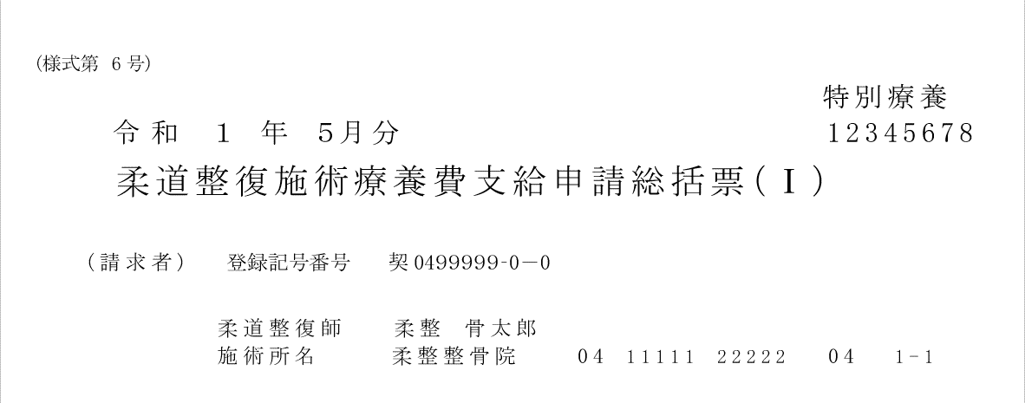

22
← 「特別療養」表記の実例
23
← 施術機関コード表記の実例

